Sheet1
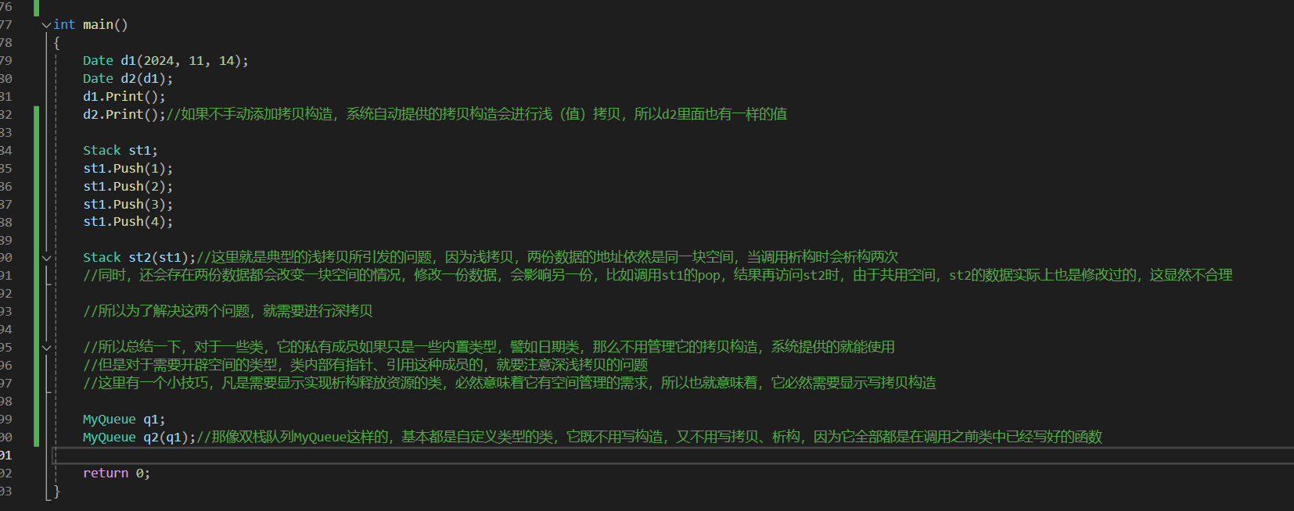

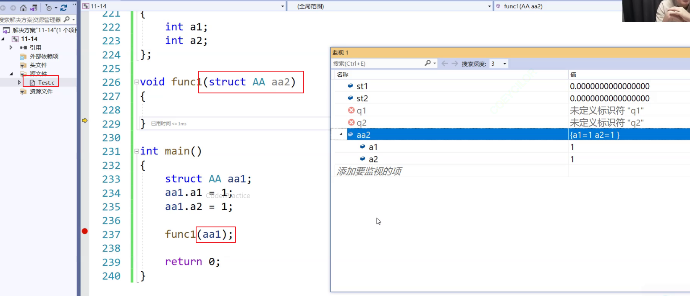

C语言中结构体其实也能作为参数传递，它会完成基本的浅拷贝工作

但是正如之前的研究中所强调的，这样的浅拷贝，涉及指针的话是会对原有数据产生影响的

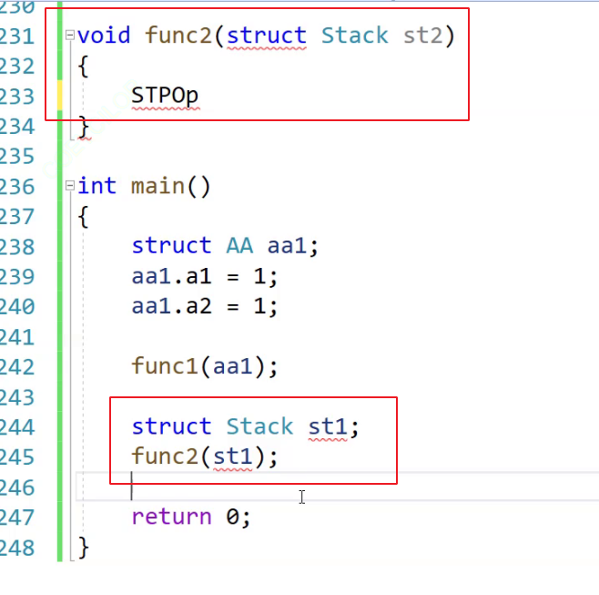

假设我用struct实现了一个stack，我将st1传给func2的参数st2，在func2内部对st2的修改实际上会影响到原有的st1

所以在这种缺陷的基础上，C++才采用了传值传参使用拷贝构造的方式，来解决该问题

